生成操作
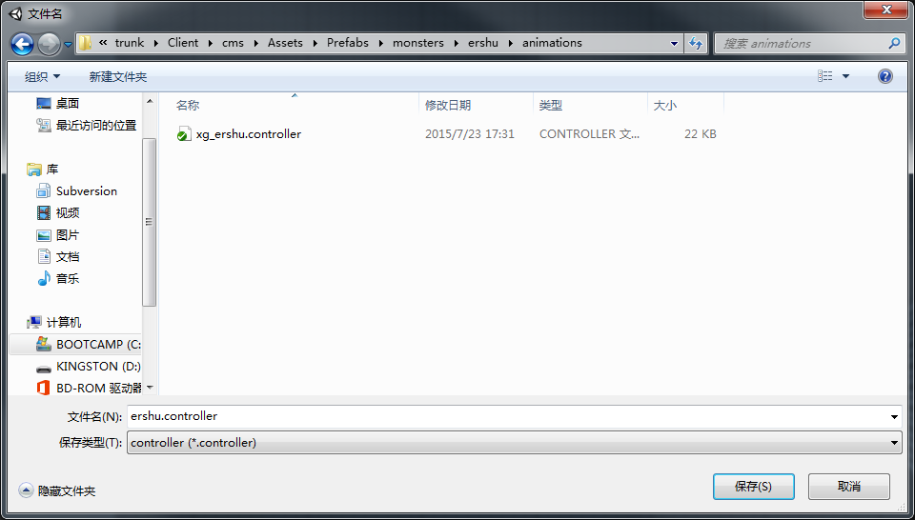
状态机自动生成方法
 | 1. 选择build animation controller
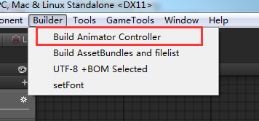

 | 2. 在弹出的文件夹里选择模型所在路径，然后点击“选择文件夹”
 | 注意这里选择的是包含模型动作资源的路径，当前客户端位置为 …..\cms\Assets\SourceAsset\importModels\MonsterModels\....
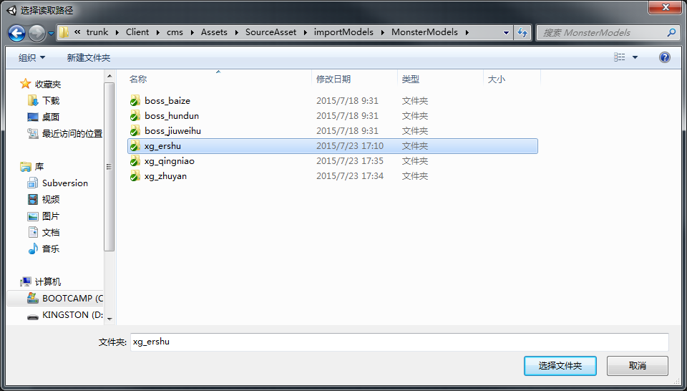

 | 3. 在之后弹出的文件夹选择生成的状态机文件保存的路径，并起名（后缀为.controller），点击“保存”，生成完成。
 | 当前客户端保存controller的路径为保存各个模型prefab下的animations文件夹下 ....\cms\Assets\Prefabs\monsters\XXX模型\animations\

状态机逻辑
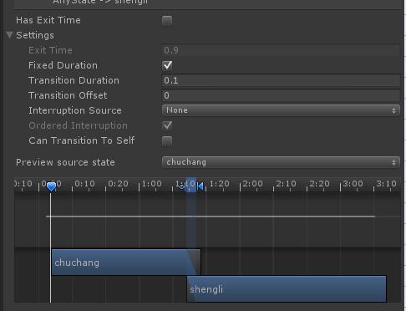
状态机
 | 现有模型状态
 | 待机 | 死亡 | 胜利 | 受控 | 物攻 | 法攻 | 防御 | 大招炫耀 | 大招 | 偷懒 | 受击 | 跑步

wugong

 |  |  |  |  |  |  |  |  |  | 7
fagong
Entry
 |  |  |  |  |  |  |  |  |  | 8
fangyu
siwang
 |  |  |  |  |  |  |  |  |  | 9
 |  | 1 |  |  |  | 4

Any State
shengli
daiji
dazhaoxuanyao
 |  |  | 2 |  | 5 |  |  |  |  | 10

shoukong
dazhao
 |  |  |  |  |  |  |  |  |  | 11
 |  |  | 3 |  |  | 6
 |  |  |  |  |  |  |  |  |  |  |  |  | 18

toulan
 |  |  |  |  |  |  |  | 15 |  | 12

Exit
shouji
 |  |  |  |  |  |  |  |  |  | 13

 |  |  |  |  |  |  |  |  |  |  |  |  | 16

paobu
 |  |  |  |  |  |  |  |  |  | 14

chuchang
 |  |  |  |  |  |  |  |  |  | 17

 |  | 1. 各状态之间转换的Conditions
 |  |  | 各状态key的命名
 |  |  | siwang
 |  |  | paobu
 |  |  | shengli
 |  |  | dazhao
 |  |  | dazhaoxuanyao
 |  |  | wugong
 |  |  | fagong
 |  |  | toulan
 |  |  | shoukong
 |  |  | fangyu
 |  |  | shouji

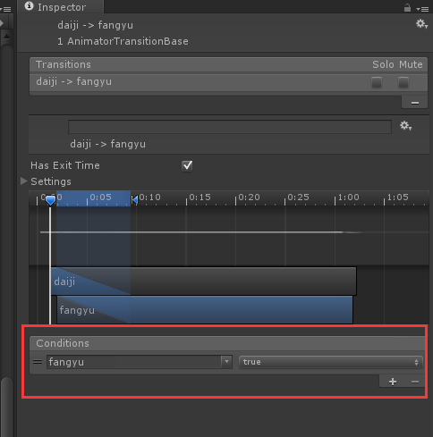
 |  | 数字对应上图转换位置
 |  | 1 | dead = true
 |  | 2 | dead = false and win = true and stun = false
 |  | 3 | stun = true and dead = false
 |  | 4 | empty
 |  | 5 | dead = false and win = false
 |  | 6 | stun = false
 |  | 7 | 蓝 | wugong = true
 |  |  | 黄 | empty
 |  | 8 | 蓝 | fagong = true
 |  |  | 黄 | empty
 |  | 9 | 蓝 | fangyu = true
 |  |  | 黄 | empty
 |  | 10 | 蓝 | dazhaoxuanyao = true
 |  |  | 黄 | empty
 |  | 11 | 蓝 | dazhao = true
 |  |  | 黄 | empty
 |  | 12 | 蓝 | toulan = true
 |  |  | 黄 | empty
 |  | 13 | 蓝 | shouji = true
 |  |  | 黄 | shoukong = false
 |  | 14 | 蓝 | paobu = true
 |  |  | 黄 | paobu = false and siwang= false
 |  | 15 | 蓝 | shouji = true |  | Has Exit Time为非勾选状态
 |  |  | 黄 | stun = true |  | Has Exit Time为勾选状态
 |  | 16 | 蓝 | shouji = true |  | Has Exit Time为非勾选状态
 |  | 17 | 蓝 | chuchang = true
 |  |  | 黄 | empty
 |  | 18 | 蓝 | dazhao = true |  | Has Exit Time为非勾选状态

 |  | 大招生成规则
 |  |  | 检测目录中是否有XX@dazhao，如果没有则不必生成dazhao项

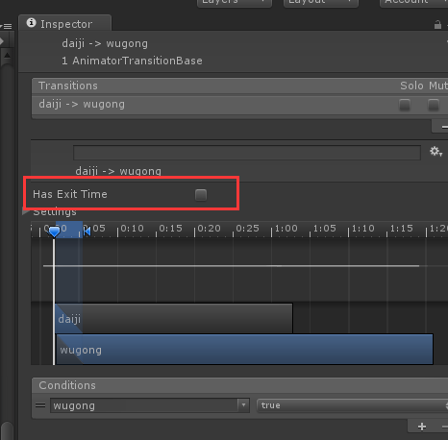
 |  | 2. 各装换状态的Has Exit Time勾选规则
 |  |  | daiji切出去的，Has Exit Time为非勾选状态
 |  |  | 切回daiji的，Has Exit Time为勾选状态

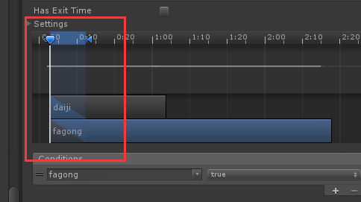
 |  | 3. 动作融合部分
 |  |  | daiji切出去的动作融合，加在10帧左右位置

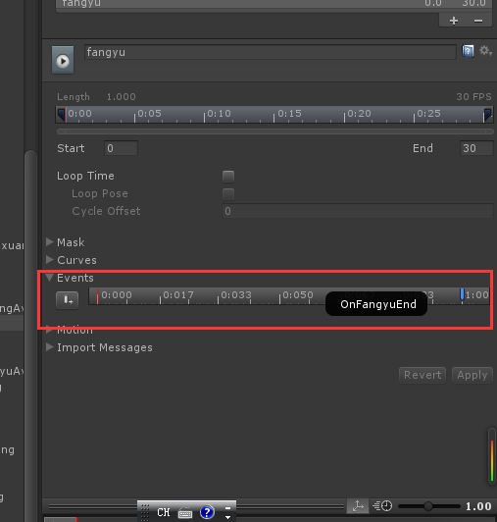
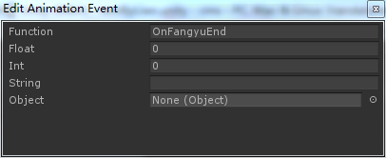
 |  | 4. 非循环动作的events的最后一帧加结束事件
 |  |  | 包含状态 | dazhao |  | 事件命名 | OnDaZhaoEnd
 |  |  |  | dazhaoxuanyao |  |  | OnDaZhaoxuanyaoEnd
 |  |  |  | fagong |  |  | OnFaGongEnd
 |  |  |  | fangyu |  |  | OnFangyuEnd
 |  |  |  | shouji |  |  | OnShoujiEnd
 |  |  |  | siwang |  |  | OnDeadEnd
 |  |  |  | toulan |  |  | OnLazyEnd
 |  |  |  | wugong |  |  | OnWuGongEnd
 |  |  |  | chuchang |  |  | OnChuChangEnd
 |  |  |  |  |  | 注：出场结束事件还没加

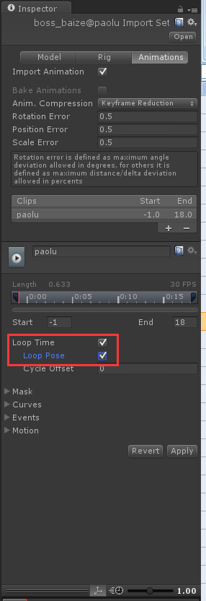
 |  | 5.循环动作，勾选LoopTime及Loop pose
 |  |  | 包含状态 | paobu
 |  |  |  | daiji
 |  |  |  | shoukong
 |  |  |  | shengli

 |  | 5.Any State可以转到的状态需要将Can Transition To Self置成非勾选
 |  |  | siwang
 |  |  | shengli
 |  |  | shoukong
 |  |  | 此部分动作中Can Transition To Self置成非勾选

